ANGKUTAN TAKSI
NO | KATEGORI | NAMA PERUSAHAAN | BRAND | NOMOR KENDARAAN | TAHUN PEMBUATAN | PENGEMUDI 1 | FOTO | PENGEMUDI 2 | FOTO | PENGEMUDI 3 | PENGEMUDI 4 | PENGEMUDI 5 | PENGEMUDI 6 | PENGEMUDI 7 | PENGEMUDI 8 | PENGEMUDI 9 | PENGEMUDI 10 | PENGEMUDI 11 | PENGEMUDI 12 | PENGEMUDI 13 | PENGEMUDI 14 | PENGEMUDI 15 | PENGEMUDI 16 | PENGEMUDI 17 | PENGEMUDI 18 | PENGEMUDI 19 | PENGEMUDI 20 | PENGEMUDI 21 | PENGEMUDI 22 | PENGEMUDI 23 | PENGEMUDI 24 | PENGEMUDI 25 | PENGEMUDI 26 | PENGEMUDI 27 | PENGEMUDI 28 | PENGEMUDI 29 | PENGEMUDI 30 | PENGEMUDI 31 | PENGEMUDI 32 | PENGEMUDI 33 | PENGEMUDI 34 | PENGEMUDI 35 | PENGEMUDI 36 | PENGEMUDI 37 | PENGEMUDI 38 | PENGEMUDI 39 | PENGEMUDI 40 | PENGEMUDI 41 | PENGEMUDI 42 | PENGEMUDI 43 | PENGEMUDI 44 | PENGEMUDI 45 | PENGEMUDI 46 | PENGEMUDI 47 | PENGEMUDI 48 | PENGEMUDI 49 | PENGEMUDI 50 | PENGEMUDI 51 | PENGEMUDI 52 | PENGEMUDI 53 | PENGEMUDI 54 | PENGEMUDI 55 | PENGEMUDI 56 | PENGEMUDI 57 | PENGEMUDI 58 | PENGEMUDI 59 | PENGEMUDI 60 | PENGEMUDI 61 | PENGEMUDI 62 | PENGEMUDI 63 | PENGEMUDI 64 | PENGEMUDI 65 | PENGEMUDI 66 | PENGEMUDI 67 | PENGEMUDI 68 | PENGEMUDI 69 | PENGEMUDI 70 | PENGEMUDI 71 | PENGEMUDI 72 | PENGEMUDI 73 | PENGEMUDI 74 | PENGEMUDI 75 | PENGEMUDI 76 | PENGEMUDI 77 | PENGEMUDI 78 | PENGEMUDI 79 | PENGEMUDI 80
1 | ANGKUTAN TAKSI | PT PUSAKA NURI UTAMA | BLUE BIRD | L 1036 UG | 2025 | SYANI AZIS FATHUR ROHMAN |  | GIGIH ANDI WIJAYA
2 | ANGKUTAN TAKSI | PT PUSAKA NURI UTAMA | BLUE BIRD | L 1037 UG | 2025 | FACHRUDIN | 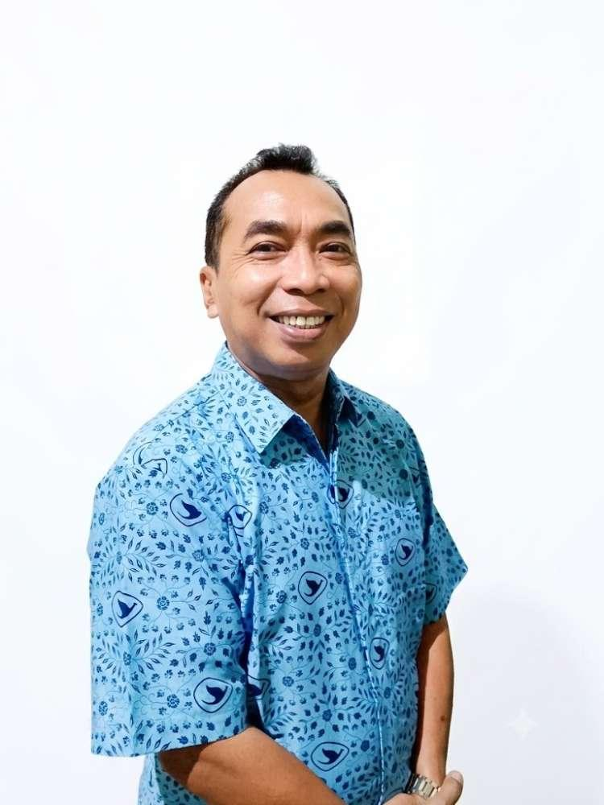
3 | ANGKUTAN TAKSI | PT PUSAKA NURI UTAMA | BLUE BIRD | L 1038 UG | 2025 | SYAMSUL HUDA
4 | ANGKUTAN TAKSI | PT PUSAKA NURI UTAMA | BLUE BIRD | L 1039 UG | 2025 | DANIEL |  | EKO ADI WIBOWO
5 | ANGKUTAN TAKSI | PT PUSAKA NURI UTAMA | BLUE BIRD | L 1040 UG | 2025 | HALLY PRAMONO,ST | 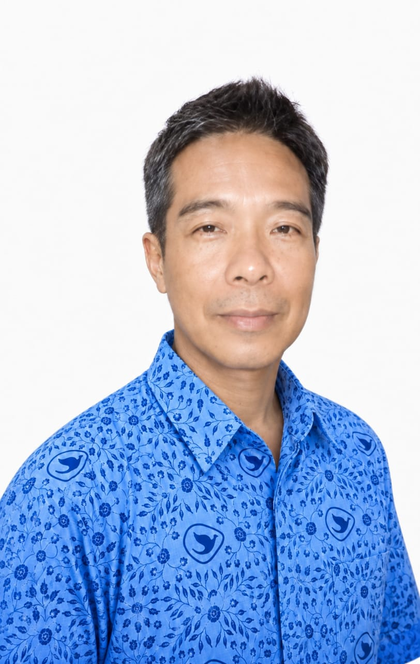
6 | ANGKUTAN TAKSI | PT PUSAKA NURI UTAMA | BLUE BIRD | L 1041 UG | 2025 | MARCO HUSADA
7 | ANGKUTAN TAKSI | PT PUSAKA NURI UTAMA | BLUE BIRD | L 1042 UG | 2025 | RUDY HANDOKO
8 | ANGKUTAN TAKSI | PT PUSAKA NURI UTAMA | BLUE BIRD | L 1043 UG | 2025 | FIKKY RACHMAD SYAIFU | 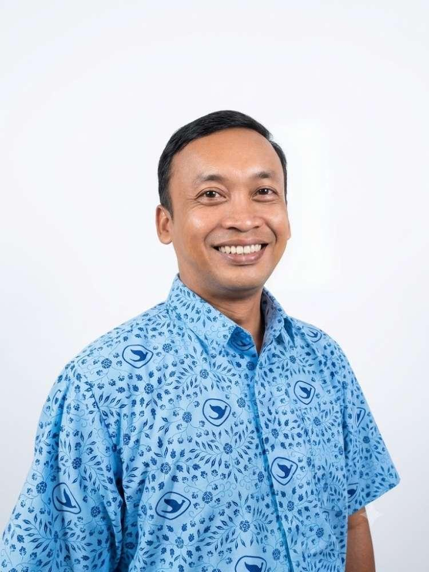 | FATCHUR ROYCHAN MUHARDI NOECIE
9 | ANGKUTAN TAKSI | PT PUSAKA NURI UTAMA | BLUE BIRD | L 1046 UG | 2025 | PUJIANTO
10 | ANGKUTAN TAKSI | PT PUSAKA NURI UTAMA | BLUE BIRD | L 1047 UG | 2025 | AGUS SISWOYO
11 | ANGKUTAN TAKSI | PT PUSAKA NURI UTAMA | BLUE BIRD | L 1048 UG | 2025 | SUHARIANTO
12 | ANGKUTAN TAKSI | PT PUSAKA NURI UTAMA | BLUE BIRD | L 1049 UG | 2025 | ALAM ABI REZHA
13 | ANGKUTAN TAKSI | PT PUSAKA NURI UTAMA | BLUE BIRD | L 1050 UG | 2025 | UDDIN ALAN BAHARSYAH |  | CECEP FIRDIANSYAH
14 | ANGKUTAN TAKSI | PT PUSAKA NURI UTAMA | BLUE BIRD | L 1051 UG | 2025 | MUHAMMAD AMINUN
15 | ANGKUTAN TAKSI | PT PUSAKA NURI UTAMA | BLUE BIRD | L 1052 UG | 2025 | DHIKA HERRY PRASETYO
16 | ANGKUTAN TAKSI | PT PUSAKA NURI UTAMA | BLUE BIRD | L 1053 UG | 2025 | ANDREW TANUMIHARJA
17 | ANGKUTAN TAKSI | PT PUSAKA NURI UTAMA | BLUE BIRD | L 1054 UG | 2025 | HERI KISWANTO
18 | ANGKUTAN TAKSI | PT PUSAKA NURI UTAMA | BLUE BIRD | L 1055 UG | 2025 | ANGELINE A. CHRISTINENOTO |  | AHMAD ANHAR
19 | ANGKUTAN TAKSI | PT PUSAKA NURI UTAMA | BLUE BIRD | L 1056 UG | 2025 | LUCKY WIJAYA
20 | ANGKUTAN TAKSI | PT PUSAKA NURI UTAMA | BLUE BIRD | L 1057 UG | 2025 | PUDJI SUYONO |  | ABRAM ANDREAS SITOMPUL
21 | ANGKUTAN TAKSI | PT PUSAKA NURI UTAMA | BLUE BIRD | L 1058 UG | 2025 | MUHAMMAD MUKHLISIN
22 | ANGKUTAN TAKSI | PT PUSAKA NURI UTAMA | BLUE BIRD | L 1059 UG | 2025 | SUGENG HARYADI |  | RIFQI SYAMROTUL FUAD
23 | ANGKUTAN TAKSI | PT PUSAKA NURI UTAMA | BLUE BIRD | L 1060 UG | 2025 | JOHANES NUREKO H PRA |  | YULHENDRAWAN
24 | ANGKUTAN TAKSI | PT PUSAKA NURI UTAMA | BLUE BIRD | L 1061 UG | 2025 | ABDUL LATIF EFENDI
25 | ANGKUTAN TAKSI | PT PUSAKA NURI UTAMA | BLUE BIRD | L 1062 UG | 2025 | TRI ANGGORO WIDIANTO
26 | ANGKUTAN TAKSI | PT PUSAKA NURI UTAMA | BLUE BIRD | L 1631 UE | 2025 | FERRY LIMANTO SINGGIH |  | SUGIANTORO
27 | ANGKUTAN TAKSI | PT PUSAKA NURI UTAMA | BLUE BIRD | L 1630 UE | 2025 | MOCHAMMAD THORIQ RAMADHAN |  | HAFIIDH NUR IMANSYAH |  | BUDI WALUYO
28 | ANGKUTAN TAKSI | PT PUSAKA NURI UTAMA | BLUE BIRD | L 1629 UE | 2025 | GATOT NURCAHYO |  | ABDULLOH SALAM
29 | ANGKUTAN TAKSI | PT PUSAKA NURI UTAMA | BLUE BIRD | L 1628 UE | 2025 | MUHAMMAD ROIS |  | YONNIE SASONGKO PRABOWO
30 | ANGKUTAN TAKSI | PT PUSAKA NURI UTAMA | BLUE BIRD | L 1627 UE | 2025 | SITI RODIYAH
31 | ANGKUTAN TAKSI | PT PUSAKA NURI UTAMA | BLUE BIRD | L 1626 UE | 2025 | ABD KHOLIQ ASRORI |  | ADITYO JOVIANDY
32 | ANGKUTAN TAKSI | PT PUSAKA NURI UTAMA | BLUE BIRD | L 1625 UE | 2025 | ACHMAD FARIZAL |  | HENDRI ARIE WIJAYA
33 | ANGKUTAN TAKSI | PT PUSAKA NURI UTAMA | BLUE BIRD | L 1624 UE | 2025 | DEDDY DARMAWAN |  | HADY WIYANTO
34 | ANGKUTAN TAKSI | PT PUSAKA NURI UTAMA | BLUE BIRD | L 1623 UE | 2025 | SARBINI |  | ZAKARIA EDY SAPUTRA
35 | ANGKUTAN TAKSI | PT PUSAKA NURI UTAMA | BLUE BIRD | L 1622 UE | 2025 | BASTOMI |  | BISMI AURO HAFID ADINULLOH
36 | ANGKUTAN TAKSI | PT PUSAKA NURI UTAMA | BLUE BIRD | L 1621 UE | 2025 | AHMAD MANSYUR |  | PUTERA FAUZAN
37 | ANGKUTAN TAKSI | PT PUSAKA NURI UTAMA | BLUE BIRD | L 1620 UE | 2025 | ABUDZAR ALVAN ULINNUHA |  | INDRA LESMANA
38 | ANGKUTAN TAKSI | PT PUSAKA NURI UTAMA | BLUE BIRD | L 1618 UE | 2025 | NURUDIN HIDAYAT |  | ACH SYUHADAK
39 | ANGKUTAN TAKSI | PT PUSAKA NURI UTAMA | BLUE BIRD | L 1617 UE | 2025 | ARIS IRAWAN |  | ANDY AGUS PRASETYO
40 | ANGKUTAN TAKSI | PT PUSAKA NURI UTAMA | BLUE BIRD | L 1615 UE | 2025 | MUHAMMAD ARIEF SYAHRIFUDIN
41 | ANGKUTAN TAKSI | PT PUSAKA NURI UTAMA | BLUE BIRD | L 1611 UE | 2025 | MOCH. HIDAYAT |  | REZA SETIAWAN IRIANTO
42 | ANGKUTAN TAKSI | PT PUSAKA NURI UTAMA | BLUE BIRD | L 1608 UE | 2025 | ISWAHYUDI |  | TAUFIK SOLEH
43 | ANGKUTAN TAKSI | PT PUSAKA NURI UTAMA | BLUE BIRD | L 1607 UE | 2025 | RYT DIAS MUSTIKA |  | ENDIK SYARIFUDIN
44 | ANGKUTAN TAKSI | PT PUSAKA NURI UTAMA | BLUE BIRD | L 1605 UE | 2025 | BAIDI |  | GALIH NUR SETYO
45 | ANGKUTAN TAKSI | PT PUSAKA NURI UTAMA | BLUE BIRD | L 1602 UE | 2025 | SUJIMAN |  | SUHARI
46 | ANGKUTAN TAKSI | PT PUSAKA NURI UTAMA | BLUE BIRD | L 1596 UE | 2025 | BUDIYONO |  | EDDI SUMARNO
47 | ANGKUTAN TAKSI | PT PUSAKA NURI UTAMA | BLUE BIRD | L 1594 UE | 2025 | HARMANTO |  | SYAFRI
48 | ANGKUTAN TAKSI | PT PUSAKA NURI UTAMA | BLUE BIRD | L 1593 UE | 2025 | ANDRI MAS YOYON |  | MUKIB BUDAINI (2)
49 | ANGKUTAN TAKSI | PT PUSAKA NURI UTAMA | BLUE BIRD | L 1590 UE | 2025 | MOCH YUSUF |  | BAMBANG HERMAWAN SUTISNA
50 | ANGKUTAN TAKSI | PT PUSAKA NURI UTAMA | BLUE BIRD | L 1586 UE | 2025 | WIDODO WIGUNG WIKANTOMO |  | TITAN TRIANTORO
51 | ANGKUTAN TAKSI | PT PUSAKA NURI UTAMA | BLUE BIRD | L 1585 UE | 2025 | YONKI LUKHITO |  | AKHMAD SYAIFUDDIN
52 | ANGKUTAN TAKSI | PT PUSAKA NURI UTAMA | BLUE BIRD | L 1584 UE | 2025 | MULYONO |  | EKO PRIYANTO
53 | ANGKUTAN TAKSI | PT PUSAKA NURI UTAMA | BLUE BIRD | L 1583 UE | 2025 | FAISOL |  | JULIANTO TRI SANTOSO
54 | ANGKUTAN TAKSI | PT PUSAKA NURI UTAMA | BLUE BIRD | L 1579 UE | 2025 | KABUT SUSANTO MAULANA |  | JUNI ANDRIANTO
55 | ANGKUTAN TAKSI | PT PUSAKA NURI UTAMA | BLUE BIRD | L 1578 UE | 2025 | SUNTORO |  | GIUSTI PRIMA ANUGRAH
56 | ANGKUTAN TAKSI | PT PUSAKA NURI UTAMA | BLUE BIRD | L 1577 UE | 2025 | HENDRA KURNIAWAN |  | MOCHAMMAD CHOIRON
57 | ANGKUTAN TAKSI | PT PUSAKA NURI UTAMA | BLUE BIRD | L 1576 UE | 2025 | SUNARNO |  | MOHAMMAD RISKIYANTO
58 | ANGKUTAN TAKSI | PT PUSAKA NURI UTAMA | BLUE BIRD | L 1575 UE | 2025 | MOCH. ARIEF SUHARIADI |  | MOH MUKSIN
59 | ANGKUTAN TAKSI | PT PUSAKA NURI UTAMA | BLUE BIRD | L 1574 UE | 2025 | JUPRI EKA WARDANA |  | ROSYID PURWANTO
60 | ANGKUTAN TAKSI | PT PUSAKA NURI UTAMA | BLUE BIRD | L 1573 UE | 2025 | SUBIYANTO
61 | ANGKUTAN TAKSI | PT PUSAKA NURI UTAMA | BLUE BIRD | L 1571 UE | 2025 | SOLIKIN
62 | ANGKUTAN TAKSI | PT PUSAKA NURI UTAMA | BLUE BIRD | L 1569 UE | 2025 | KHOIRUL MIFTAH ARIFI
63 | ANGKUTAN TAKSI | PT PUSAKA NURI UTAMA | BLUE BIRD | L 1566 UE | 2025 | SYAMSUDIN
64 | ANGKUTAN TAKSI | PT PUSAKA NURI UTAMA | BLUE BIRD | L 1565 UE | 2025 | DENNY SETYOLAKSONO
65 | ANGKUTAN TAKSI | PT PUSAKA NURI UTAMA | BLUE BIRD | L 1563 UE | 2025 | DIAN KURNIAWAN
66 | ANGKUTAN TAKSI | PT PUSAKA NURI UTAMA | BLUE BIRD | L 1993 UF | 2025 | SAIFUL ARIF
67 | ANGKUTAN TAKSI | PT PUSAKA NURI UTAMA | BLUE BIRD | L 1002 UG | 2025 | LANANG MAHER
68 | ANGKUTAN TAKSI | PT PUSAKA NURI UTAMA | BLUE BIRD | L 1003 UG | 2025 | MOCH. WAKHID
69 | ANGKUTAN TAKSI | PT PUSAKA NURI UTAMA | BLUE BIRD | L 1004 UG | 2025 | RAMLAN MULYADI
70 | ANGKUTAN TAKSI | PT PUSAKA NURI UTAMA | BLUE BIRD | L 1007 UG | 2025 | IMAM SYAFI'I
71 | ANGKUTAN TAKSI | PT PUSAKA NURI UTAMA | BLUE BIRD | L 1008 UG | 2025 | WIYOKO
72 | ANGKUTAN TAKSI | PT PUSAKA NURI UTAMA | BLUE BIRD | L 1012 UG | 2025 | ABDURRAHMAN NAJIB
73 | ANGKUTAN TAKSI | PT PUSAKA NURI UTAMA | BLUE BIRD | L 1014 UG | 2025 | YOYOK BUDI SANTOSO, SP
74 | ANGKUTAN TAKSI | PT PUSAKA NURI UTAMA | BLUE BIRD | L 1015 UG | 2025 | ROCHMAD |  | GUNAWI
75 | ANGKUTAN TAKSI | PT PUSAKA NURI UTAMA | BLUE BIRD | L 1016 UG | 2025 | SUWARNI |  | WAGIMAN
76 | ANGKUTAN TAKSI | PT PUSAKA NURI UTAMA | BLUE BIRD | L 1017 UG | 2025 | BENI WAHYUDI |  | GATOT PRIJOSEMBODO
77 | ANGKUTAN TAKSI | PT PUSAKA NURI UTAMA | BLUE BIRD | L 1018 UG | 2025 | TRI HANDOYO (X)
78 | ANGKUTAN TAKSI | PT PUSAKA NURI UTAMA | BLUE BIRD | L 1019 UG | 2025 | KEBAK WAHYU PRIADI
79 | ANGKUTAN TAKSI | PT PUSAKA NURI UTAMA | BLUE BIRD | L 1021 UG | 2025 | SUHENDRIYANTO ASMORO
80 | ANGKUTAN TAKSI | PT PUSAKA NURI UTAMA | BLUE BIRD | L 1022 UG | 2025 | BUDIANTO |  | IMAM BUDIANTO
81 | ANGKUTAN TAKSI | PT PUSAKA NURI UTAMA | BLUE BIRD | L 1023 UG | 2025 | SUWANDI (A)
82 | ANGKUTAN TAKSI | PT PUSAKA NURI UTAMA | BLUE BIRD | L 1025 UG | 2025 | YURIE HARFINO |  | MUNAWIR HAMKAS
83 | ANGKUTAN TAKSI | PT PUSAKA NURI UTAMA | BLUE BIRD | L 1026 UG | 2025 | IR. JOKO ENDARWANTO
84 | ANGKUTAN TAKSI | PT PUSAKA NURI UTAMA | BLUE BIRD | L 1027 UG | 2025 | ADI SUKARIANTO
85 | ANGKUTAN TAKSI | PT PUSAKA NURI UTAMA | BLUE BIRD | L 1028 UG | 2025 | MOCH ZAINUL |  | IRFAN WISUSANTO
86 | ANGKUTAN TAKSI | PT PUSAKA NURI UTAMA | BLUE BIRD | L 1030 UG | 2025 | ACHMAD YIS SYAIFUL RIZA |  | ZAINUL HANNAN
87 | ANGKUTAN TAKSI | PT PUSAKA NURI UTAMA | BLUE BIRD | L 1031 UG | 2025 | REZAL ABDI MANUJU
88 | ANGKUTAN TAKSI | PT PUSAKA NURI UTAMA | BLUE BIRD | L 1033 UG | 2025 | ACHMAD AFAN |  | KOMANG TUBAGUS DUTA WIBAWAN ARYA TUNAYA
89 | ANGKUTAN TAKSI | PT PUSAKA NURI UTAMA | BLUE BIRD | L 1035 UG | 2025 | M. AFNAN KURNIANSYAH
90 | ANGKUTAN TAKSI | PT PUSAKA NURI UTAMA | BLUE BIRD | L 1136 UH | 2026 | HARMAWAN
91 | ANGKUTAN TAKSI | PT PUSAKA NURI UTAMA | BLUE BIRD | L 1137 UH | 2026 | AGUNG PRIJADI HIDAJAT
92 | ANGKUTAN TAKSI | PT PUSAKA NURI UTAMA | BLUE BIRD | L 1139 UH | 2026 | SYAIFULLOH
93 | ANGKUTAN TAKSI | PT PUSAKA NURI UTAMA | BLUE BIRD | L 1171 UH | 2026 | SOEMITRO
94 | ANGKUTAN TAKSI | PT PUSAKA NURI UTAMA | BLUE BIRD | L 1143 UH | 2026 | M. DAVID AMRULLOH |  | ZAINUDDIN
95 | ANGKUTAN TAKSI | PT PUSAKA NURI UTAMA | BLUE BIRD | L 1145 UH | 2026 | IMAN NUR ANDRIANSYAH
96 | ANGKUTAN TAKSI | PT PUSAKA NURI UTAMA | BLUE BIRD | L 1146 UH | 2026 | MUKMIN |  | ABDULLAH AMRU KAIZSA
97 | ANGKUTAN TAKSI | PT PUSAKA NURI UTAMA | BLUE BIRD | L 1147 UH | 2026 | RIDZAL BAYU PRAKASA |  | ALDINU NUGROHO PRATAMA
98 | ANGKUTAN TAKSI | PT PUSAKA NURI UTAMA | BLUE BIRD | L 1148 UH | 2026 | ARIS MANISALI (X) |  | ANAM HANAFFI
99 | ANGKUTAN TAKSI | PT PUSAKA NURI UTAMA | BLUE BIRD | L 1149 UH | 2026 | EDI SUSANTO
100 | ANGKUTAN TAKSI | PT PUSAKA NURI UTAMA | BLUE BIRD | L 1152 UH | 2026 | HERMAWAN SURYONO |  | ARDIYANSAH ANGGARA
101 | ANGKUTAN TAKSI | PT PUSAKA NURI UTAMA | BLUE BIRD | L 1153 UH | 2026 | SUHANDONO
102 | ANGKUTAN TAKSI | PT PUSAKA NURI UTAMA | BLUE BIRD | L 1154 UH | 2026 | PUJI SANTOSO |  | KILADDIKA KURNIA NAIMULLAH
103 | ANGKUTAN TAKSI | PT PUSAKA NURI UTAMA | BLUE BIRD | L 1156 UH | 2026 | ENCEP MANGESTIE
104 | ANGKUTAN TAKSI | PT PUSAKA NURI UTAMA | BLUE BIRD | L 1157 UH | 2026 | MULTAZAM |  | YUANIFAR ARQOM DEWIYAN ANWAR
105 | ANGKUTAN TAKSI | PT PUSAKA NURI UTAMA | BLUE BIRD | L 1252 UE | 2024 | ACHMAD MASKURI
106 | ANGKUTAN TAKSI | PT PUSAKA NURI UTAMA | BLUE BIRD | L 1253 UE | 2024 | MOCHAMAD ISCHAK |  | HARI PURNOMO
107 | ANGKUTAN TAKSI | PT PUSAKA NURI UTAMA | BLUE BIRD | L 1261 UE | 2024 | DODI PRASETIYO
108 | ANGKUTAN TAKSI | PT PUSAKA NURI UTAMA | BLUE BIRD | L 1260 UE | 2024 | HIDAYAT
109 | ANGKUTAN TAKSI | PT PUSAKA NURI UTAMA | BLUE BIRD | L 1259 UE | 2024 | DICKY ZULKARNAIN
110 | ANGKUTAN TAKSI | PT PUSAKA NURI UTAMA | BLUE BIRD | L 1214 UE | 2024 | WIDI TEGUH WIJOYO
111 | ANGKUTAN TAKSI | PT PUSAKA NURI UTAMA | BLUE BIRD | L 1213 UE | 2024 | ISWAHYUDI
112 | ANGKUTAN TAKSI | PT PUSAKA NURI UTAMA | BLUE BIRD | L 1210 UE | 2024 | DICKY APRILI
113 | ANGKUTAN TAKSI | PT PUSAKA NURI UTAMA | BLUE BIRD | L 1208 UE | 2024 | JOUSHA REINDRA WARDOYO
114 | ANGKUTAN TAKSI | PT PUSAKA NURI UTAMA | BLUE BIRD | L 1205 UE | 2024 | DAKKA AMIRULLAH
115 | ANGKUTAN TAKSI | PT PUSAKA NURI UTAMA | BLUE BIRD | L 1306 UE | 2024 | SUHARTANTO
116 | ANGKUTAN TAKSI | PT PUSAKA NURI UTAMA | BLUE BIRD | L 1310 UE | 2024 | HANIF RULLY ANSYAH
117 | ANGKUTAN TAKSI | PT PUSAKA NURI UTAMA | BLUE BIRD | L 1309 UE | 2024 | SUBANDI
118 | ANGKUTAN TAKSI | PT PUSAKA NURI UTAMA | BLUE BIRD | L 1203 UE | 2024 | NAWI SUKO BUDI LEKSONO
119 | ANGKUTAN TAKSI | PT PUSAKA NURI UTAMA | BLUE BIRD | L 1197 UE | 2024 | HENDRA ZULKIFLI
120 | ANGKUTAN TAKSI | PT PUSAKA NURI UTAMA | BLUE BIRD | L 1303 UE | 2024 | GALANG PRIYOGO
121 | ANGKUTAN TAKSI | PT PUSAKA NURI UTAMA | BLUE BIRD | L 1302 UE | 2024 | TIMBUL PRIUTOMO
122 | ANGKUTAN TAKSI | PT PUSAKA NURI UTAMA | BLUE BIRD | L 1298 UE | 2024 | FAIZIN
123 | ANGKUTAN TAKSI | PT PUSAKA NURI UTAMA | BLUE BIRD | L 1295 UE | 2024 | ROFIQ ZAINAL ARIFIN
124 | ANGKUTAN TAKSI | PT PUSAKA NURI UTAMA | BLUE BIRD | L 1291 UE | 2024 | M. MAWAHI |  | ARIF PURNIAWAN
125 | ANGKUTAN TAKSI | PT PUSAKA NURI UTAMA | BLUE BIRD | L 1288 UE | 2024 | DHANANG NATAWIYOGYO WIYOGYO |  | MOCH. ANDI CAHYO UTOMO
126 | ANGKUTAN TAKSI | PT PUSAKA NURI UTAMA | BLUE BIRD | L 1226 UE | 2024 | AHMAD ALWI HUTASOIT
127 | ANGKUTAN TAKSI | PT PUSAKA NURI UTAMA | BLUE BIRD | L 1251 UE | 2024 | KRISTIAN HARTONI |  | DWIANTO NUGROHO WIDI
128 | ANGKUTAN TAKSI | PT PUSAKA NURI UTAMA | BLUE BIRD | L 1250 UE | 2024 | MUHAMMAD ABDILLAH PUTRA PRATAMA
129 | ANGKUTAN TAKSI | PT PUSAKA NURI UTAMA | BLUE BIRD | L 1247 UE | 2024 | HERI SOESANTO
130 | ANGKUTAN TAKSI | PT PUSAKA NURI UTAMA | BLUE BIRD | L 1266 UE | 2024 | JONI KURNIAWAN
131 | ANGKUTAN TAKSI | PT PUSAKA NURI UTAMA | BLUE BIRD | L 1267 UE | 2024 | SAIFUL ULUM NASIR |  | IMAM KHUDORI
132 | ANGKUTAN TAKSI | PT PUSAKA NURI UTAMA | BLUE BIRD | L 1268 UE | 2024 | SUMADI
133 | ANGKUTAN TAKSI | PT PUSAKA NURI UTAMA | BLUE BIRD | L 1186 UE | 2024 | ALFIAN DWI CAHYO
134 | ANGKUTAN TAKSI | PT PUSAKA NURI UTAMA | BLUE BIRD | L 1185 UE | 2024 | EDWIN ANTON PRIBADI
135 | ANGKUTAN TAKSI | PT PUSAKA NURI UTAMA | BLUE BIRD | L 1184 UE | 2024 | AGOES SOEYANTO
136 | ANGKUTAN TAKSI | PT PUSAKA NURI UTAMA | BLUE BIRD | L 1178 UE | 2024 | MUFLI PRAYOGA
137 | ANGKUTAN TAKSI | PT PUSAKA NURI UTAMA | BLUE BIRD | L 1174 UE | 2024 | SURYANTO |  | MOCHAMMAD GHIFARI ARFANANDA
138 | ANGKUTAN TAKSI | PT PUSAKA NURI UTAMA | BLUE BIRD | L 1173 UE | 2024 | FATKUR ROKIM |  | CHRISTIANTO
139 | ANGKUTAN TAKSI | PT PUSAKA NURI UTAMA | BLUE BIRD | L 1170 UE | 2024 | AHMAD ROFIQ |  | HARIYOKO
140 | ANGKUTAN TAKSI | PT PUSAKA NURI UTAMA | BLUE BIRD | L 1168 UE | 2024 | DICK AMIRKAYA PRIYO KUSUMA |  | JOHAN FIRMANSYAH
141 | ANGKUTAN TAKSI | PT PUSAKA NURI UTAMA | BLUE BIRD | L 1164 UE | 2024 | NAZARUDIN |  | HARIYONO |  | EPISKO ZERAEL BAWOLE
142 | ANGKUTAN TAKSI | PT PUSAKA NURI UTAMA | BLUE BIRD | L 1167 UE | 2024 | NAVYANTHO KUSUMONEGORO |  | SUGENG SULISTYONO |  | RAKHMADI ASDIYANTO
143 | ANGKUTAN TAKSI | PT PUSAKA NURI UTAMA | BLUE BIRD | L 1160 UE | 2024 | DONY MUDJIHANDONO |  | MOCH. HASAN |  | FIKI ADI SAPUTRA
144 | ANGKUTAN TAKSI | PT PUSAKA NURI UTAMA | BLUE BIRD | L 1158 UE | 2024 | SENTOT INDRATNO
145 | ANGKUTAN TAKSI | PT PUSAKA NURI UTAMA | BLUE BIRD | L 1157 UE | 2024 | MOCHAMMAD INDRAYANTO |  | YUDA GLADYULLOH NOER
146 | ANGKUTAN TAKSI | PT PUSAKA NURI UTAMA | BLUE BIRD | L 1159 UH | 2025 | JON PITER BANGUN
147 | ANGKUTAN TAKSI | PT PUSAKA NURI UTAMA | BLUE BIRD | L 1174 UH | 2025 | BONA ARINDHID A
148 | ANGKUTAN TAKSI | PT PUSAKA NURI UTAMA | BLUE BIRD | L 1477 UH | 2025 | ENDAH JATI MULYONO |  | MOCH. SAIFULLAH
149 | ANGKUTAN TAKSI | PT PUSAKA NURI UTAMA | BLUE BIRD | L 1162 UH | 2025 | HERIE PRASETIJO BOEDI
150 | ANGKUTAN TAKSI | PT PUSAKA NURI UTAMA | BLUE BIRD | L 1163 UH | 2025 | SEPTIAN DWI A
151 | ANGKUTAN TAKSI | PT PUSAKA NURI UTAMA | BLUE BIRD | L 1079 UE | 2023 | SYAHRUL NOUVAL RAMADLAN |  | MUHAMMAD AMIR SYARIFUDDIN
152 | ANGKUTAN TAKSI | PT PUSAKA NURI UTAMA | BLUE BIRD | L 1476 UH | 2025 | KAVIN MUSTHOFA KAMAL
153 | ANGKUTAN TAKSI | PT PUSAKA NURI UTAMA | BLUE BIRD | L 1478 UH | 2025 | M ROMADHONY
154 | ANGKUTAN TAKSI | PT PUSAKA NURI UTAMA | BLUE BIRD | L 1480 UH | 2025 | ABDULOH ZAINUL FATKUDIN |  | WIDARTO
155 | ANGKUTAN TAKSI | PT PUSAKA NURI UTAMA | BLUE BIRD | L 1077 UE | 2023 | EKO ADI ARIANTO
156 | ANGKUTAN TAKSI | PT PUSAKA NURI UTAMA | BLUE BIRD | L 1078 UE | 2023 | SYAMSUL MA'ARIF
157 | ANGKUTAN TAKSI | PT PUSAKA NURI UTAMA | BLUE BIRD | L 1169 UH | 2025 | MOKHAMAD NOER RIESKI EFENDI |  | YOES SETIAWAN
158 | ANGKUTAN TAKSI | PT PUSAKA NURI UTAMA | BLUE BIRD | L 1080 UE | 2023 | IVAN EKA OKTAVIANTO
159 | ANGKUTAN TAKSI | PT PUSAKA NURI UTAMA | BLUE BIRD | L 1160 UH | 2025 | DIKY ANDREAN TO HARDIN
160 | ANGKUTAN TAKSI | PT PUSAKA NURI UTAMA | BLUE BIRD | L 1168 UH | 2025 | EDY SISWANTO |  | MUHAMMAD AYYUB ARSYADI
161 | ANGKUTAN TAKSI | PT PUSAKA NURI UTAMA | BLUE BIRD | L 1076 UE | 2023 | FARID WAYIDI
162 | ANGKUTAN TAKSI | PT PUSAKA NURI UTAMA | BLUE BIRD | L 1482 UH | 2025 | RUDI BUDIJANTO
163 | ANGKUTAN TAKSI | PT PUSAKA NURI UTAMA | BLUE BIRD | L 1484 UH | 2025 | ANANG WIDIHANDOKO. SE |  | DWI PUTRO HERY SISWANTO
164 | ANGKUTAN TAKSI | PT PUSAKA NURI UTAMA | BLUE BIRD | L 1165 UH | 2025 | AGUNG HENDRA ZAHAR
165 | ANGKUTAN TAKSI | PT PUSAKA NURI UTAMA | BLUE BIRD | L 1475 UH | 2025 | SOETJAHJO HINDARTO
166 | ANGKUTAN TAKSI | PT PUSAKA NURI UTAMA | BLUE BIRD | L 1479 UH | 2025 | JUNUS AGUST PANGKEY |  | FREDY CANDRA KUSUMA
167 | ANGKUTAN TAKSI | PT PUSAKA NURI UTAMA | BLUE BIRD | L 1158 UH | 2025 | HENDRA NEVI HARI PRASETIA
168 | ANGKUTAN TAKSI | PT PUSAKA NURI UTAMA | BLUE BIRD | L 1167 UH | 2025 | YAZID RIZULFA FAZA
169 | ANGKUTAN TAKSI | PT PUSAKA NURI UTAMA | BLUE BIRD | L 1483 UH | 2025 | EKO SUPRIYONO |  | BAGUS ASWIN PRASTAWA
170 | ANGKUTAN TAKSI | PT PUSAKA NURI UTAMA | BLUE BIRD | L 1481 UH | 2025 | ACH RICARDO YULIANTO
171 | ANGKUTAN TAKSI | PT PUSAKA NURI UTAMA | BLUE BIRD | L 1346 UE | 2024 | AHMAD BAJURI |  | DWINANDA RIAN PRADITYA
172 | ANGKUTAN TAKSI | PT PUSAKA NURI UTAMA | BLUE BIRD | L 1345 UE | 2024 | ACHMAD HAIDHAR RAJIV SYAUQIBIK |  | MAFRUCHIN
173 | ANGKUTAN TAKSI | PT PUSAKA NURI UTAMA | BLUE BIRD | L 1283 UE | 2024 | MAT YASIN |  | NUR QOMARI
174 | ANGKUTAN TAKSI | PT PUSAKA NURI UTAMA | BLUE BIRD | L 1282 UE | 2024 | YUFAN MOCHAMAD RIDWAN SETIAWAN |  | RISALIYA EKO WIDYANTO
175 | ANGKUTAN TAKSI | PT PUSAKA NURI UTAMA | BLUE BIRD | L 1311 UE | 2024 | YULIDAR |  | ARIF BASUKI
176 | ANGKUTAN TAKSI | PT CENTRAL NAGA EUROPINDO | BLUE BIRD | L 1063 UG | 2025 | SUYONO
177 | ANGKUTAN TAKSI | PT CENTRAL NAGA EUROPINDO | BLUE BIRD | L 1065 UG | 2025 | SUMIADJI
178 | ANGKUTAN TAKSI | PT CENTRAL NAGA EUROPINDO | BLUE BIRD | L 1067 UG | 2025 | DIAN ARI PURNAMAN
179 | ANGKUTAN TAKSI | PT CENTRAL NAGA EUROPINDO | BLUE BIRD | L 1069 UG | 2025 | SUWANDI
180 | ANGKUTAN TAKSI | PT CENTRAL NAGA EUROPINDO | BLUE BIRD | L 1070 UG | 2025 | MOHAMAD SHODIQIN
181 | ANGKUTAN TAKSI | PT CENTRAL NAGA EUROPINDO | BLUE BIRD | L 1072 UG | 2025 | HARYONO
182 | ANGKUTAN TAKSI | PT CENTRAL NAGA EUROPINDO | BLUE BIRD | L 1073 UG | 2025 | ADHITAMA HARTANTO
183 | ANGKUTAN TAKSI | PT CENTRAL NAGA EUROPINDO | BLUE BIRD | L 1074 UG | 2025 | AGUS KOSIM
184 | ANGKUTAN TAKSI | PT CENTRAL NAGA EUROPINDO | BLUE BIRD | L 1079 UG | 2025 | RUDY DESMOND TAMPI
185 | ANGKUTAN TAKSI | PT CENTRAL NAGA EUROPINDO | BLUE BIRD | L 1082 UG | 2025 | ABDUL HARIS
186 | ANGKUTAN TAKSI | PT CENTRAL NAGA EUROPINDO | BLUE BIRD | L 1083 UG | 2025 | JUMAWAN
187 | ANGKUTAN TAKSI | PT CENTRAL NAGA EUROPINDO | BLUE BIRD | L 1084 UG | 2025 | MOCHAMMAD FADKUR RIZKY
188 | ANGKUTAN TAKSI | PT CENTRAL NAGA EUROPINDO | BLUE BIRD | L 1085 UG | 2025 | RM. ABDULLOH FAQIH N
189 | ANGKUTAN TAKSI | PT CENTRAL NAGA EUROPINDO | BLUE BIRD | L 1086 UG | 2025 | A. SULISTIAWAN
190 | ANGKUTAN TAKSI | PT CENTRAL NAGA EUROPINDO | BLUE BIRD | L 1087 UG | 2025 | SUGENG SUPRIJANTO
191 | ANGKUTAN TAKSI | PT CENTRAL NAGA EUROPINDO | BLUE BIRD | L 1088 UG | 2025 | SUWARDI
192 | ANGKUTAN TAKSI | PT CENTRAL NAGA EUROPINDO | BLUE BIRD | L 1089 UG | 2025 | BIYANTO
193 | ANGKUTAN TAKSI | PT CENTRAL NAGA EUROPINDO | BLUE BIRD | L 1091 UG | 2025 | LESTARI SLAMET
194 | ANGKUTAN TAKSI | PT CENTRAL NAGA EUROPINDO | BLUE BIRD | L 1092 UG | 2025 | BAGUS ABDUL BASITH
195 | ANGKUTAN TAKSI | PT CENTRAL NAGA EUROPINDO | BLUE BIRD | L 1093 UG | 2025 | SATRIYO TEGUH P.
196 | ANGKUTAN TAKSI | PT CENTRAL NAGA EUROPINDO | BLUE BIRD | L 1094 UG | 2025 | HERMANTO
197 | ANGKUTAN TAKSI | PT CENTRAL NAGA EUROPINDO | BLUE BIRD | L 1096 UG | 2025 | FARID RACHMANSYAH
198 | ANGKUTAN TAKSI | PT CENTRAL NAGA EUROPINDO | BLUE BIRD | L 1099 UG | 2025 | BUDI CESTANTO
199 | ANGKUTAN TAKSI | PT CENTRAL NAGA EUROPINDO | BLUE BIRD | L 1104 UG | 2025 | DENI ISRAWAN
200 | ANGKUTAN TAKSI | PT CENTRAL NAGA EUROPINDO | BLUE BIRD | L 1105 UG | 2025 | ONI HENDRA WARDANA
201 | ANGKUTAN TAKSI | PT CENTRAL NAGA EUROPINDO | BLUE BIRD | L 1041 UF | 2025 | PAIDI
202 | ANGKUTAN TAKSI | PT CENTRAL NAGA EUROPINDO | BLUE BIRD | L 1040 UF | 2025 | MUHAMMAD HALIM
203 | ANGKUTAN TAKSI | PT CENTRAL NAGA EUROPINDO | BLUE BIRD | L 1037 UF | 2025 | ZAENAL ARIFIN
204 | ANGKUTAN TAKSI | PT CENTRAL NAGA EUROPINDO | BLUE BIRD | L 1036 UF | 2025 | ADANG HANDOKO
205 | ANGKUTAN TAKSI | PT CENTRAL NAGA EUROPINDO | BLUE BIRD | L 1035 UF | 2025 | ZAENAL ARIFIN
206 | ANGKUTAN TAKSI | PT CENTRAL NAGA EUROPINDO | BLUE BIRD | L 1032 UF | 2025 | SETIYO UTOMO
207 | ANGKUTAN TAKSI | PT CENTRAL NAGA EUROPINDO | BLUE BIRD | L 1031 UF | 2025 | AHMAD HARIS
208 | ANGKUTAN TAKSI | PT CENTRAL NAGA EUROPINDO | BLUE BIRD | L 1029 UF | 2025 | DANIEL BILLYANDREW K
209 | ANGKUTAN TAKSI | PT CENTRAL NAGA EUROPINDO | BLUE BIRD | L 1027 UF | 2025 | ZAENAL ARIFIN
210 | ANGKUTAN TAKSI | PT CENTRAL NAGA EUROPINDO | BLUE BIRD | L 1026 UF | 2025 | ADAM DIDIK K.
211 | ANGKUTAN TAKSI | PT CENTRAL NAGA EUROPINDO | BLUE BIRD | L 1025 UF | 2025 | ARDIANSYAH
212 | ANGKUTAN TAKSI | PT CENTRAL NAGA EUROPINDO | BLUE BIRD | L 1024 UF | 2025 | ZAENAL ARIFIN
213 | ANGKUTAN TAKSI | PT CENTRAL NAGA EUROPINDO | BLUE BIRD | L 1023 UF | 2025 | SUNARYO
214 | ANGKUTAN TAKSI | PT CENTRAL NAGA EUROPINDO | BLUE BIRD | L 1022 UF | 2025 | MOH SIDIQ
215 | ANGKUTAN TAKSI | PT CENTRAL NAGA EUROPINDO | BLUE BIRD | L 1012 UF | 2025 | AGUS JOKO YUWONO
216 | ANGKUTAN TAKSI | PT CENTRAL NAGA EUROPINDO | BLUE BIRD | L 1011 UF | 2025 | HENDRA PRASETYA
217 | ANGKUTAN TAKSI | PT CENTRAL NAGA EUROPINDO | BLUE BIRD | L 1008 UF | 2025 | DONNY TOHBAGUS I
218 | ANGKUTAN TAKSI | PT CENTRAL NAGA EUROPINDO | BLUE BIRD | L 1007 UF | 2025 | JOKO PRASETYO
219 | ANGKUTAN TAKSI | PT CENTRAL NAGA EUROPINDO | BLUE BIRD | L 1005 UF | 2025 | SUPRIYADI
220 | ANGKUTAN TAKSI | PT CENTRAL NAGA EUROPINDO | BLUE BIRD | L 1004 UF | 2025 | AKHMAD MANSYUR
221 | ANGKUTAN TAKSI | PT CENTRAL NAGA EUROPINDO | BLUE BIRD | L 1003 UF | 2025 | RAHMAD IMAM SATRIYO
222 | ANGKUTAN TAKSI | PT CENTRAL NAGA EUROPINDO | BLUE BIRD | L 1002 UF | 2025 | HERI SUYITNO
223 | ANGKUTAN TAKSI | PT CENTRAL NAGA EUROPINDO | BLUE BIRD | L 1998 UE | 2025 | NUR JAYADI
224 | ANGKUTAN TAKSI | PT CENTRAL NAGA EUROPINDO | BLUE BIRD | L 1997 UE | 2025 | ZAENAL ABIDIN
225 | ANGKUTAN TAKSI | PT CENTRAL NAGA EUROPINDO | BLUE BIRD | L 1996 UE | 2025 | RUDIANTO
226 | ANGKUTAN TAKSI | PT CENTRAL NAGA EUROPINDO | BLUE BIRD | L 1657 UE | 2025 | DJULI EFENDY
227 | ANGKUTAN TAKSI | PT CENTRAL NAGA EUROPINDO | BLUE BIRD | L 1656 UE | 2025 | KOESIJANTO
228 | ANGKUTAN TAKSI | PT CENTRAL NAGA EUROPINDO | BLUE BIRD | L 1655 UE | 2025 | FARIZ FINA ALFARIZI
229 | ANGKUTAN TAKSI | PT CENTRAL NAGA EUROPINDO | BLUE BIRD | L 1654 UE | 2025 | AGUS PURWANTORO BACHTIAR
230 | ANGKUTAN TAKSI | PT CENTRAL NAGA EUROPINDO | BLUE BIRD | L 1653 UE | 2025 | TORIQ SUYONO
231 | ANGKUTAN TAKSI | PT CENTRAL NAGA EUROPINDO | BLUE BIRD | L 1652 UE | 2025 | ASTUTI
232 | ANGKUTAN TAKSI | PT CENTRAL NAGA EUROPINDO | BLUE BIRD | L 1651 UE | 2025 | ZAIFUDDIN
233 | ANGKUTAN TAKSI | PT CENTRAL NAGA EUROPINDO | BLUE BIRD | L 1650 UE | 2025 | BUDI SANTOSO
234 | ANGKUTAN TAKSI | PT CENTRAL NAGA EUROPINDO | BLUE BIRD | L 1649 UE | 2025 | PRASUOKYADI
235 | ANGKUTAN TAKSI | PT CENTRAL NAGA EUROPINDO | BLUE BIRD | L 1648 UE | 2025 | GEORGE HARYANTO
236 | ANGKUTAN TAKSI | PT CENTRAL NAGA EUROPINDO | BLUE BIRD | L 1647 UE | 2025 | RYAN FIRMAN ANDI
237 | ANGKUTAN TAKSI | PT CENTRAL NAGA EUROPINDO | BLUE BIRD | L 1646 UE | 2025 | MULYONO
238 | ANGKUTAN TAKSI | PT CENTRAL NAGA EUROPINDO | BLUE BIRD | L 1645 UE | 2025 | SYAIFUL
239 | ANGKUTAN TAKSI | PT CENTRAL NAGA EUROPINDO | BLUE BIRD | L 1644 UE | 2025 | RIDOLOF NAHUMURY
240 | ANGKUTAN TAKSI | PT CENTRAL NAGA EUROPINDO | BLUE BIRD | L 1643 UE | 2025 | RAYGA WILLYAMSYAH
241 | ANGKUTAN TAKSI | PT CENTRAL NAGA EUROPINDO | BLUE BIRD | L 1642 UE | 2025 | MARGONO AHADI
242 | ANGKUTAN TAKSI | PT CENTRAL NAGA EUROPINDO | BLUE BIRD | L 1641 UE | 2025 | KURNIADI
243 | ANGKUTAN TAKSI | PT CENTRAL NAGA EUROPINDO | BLUE BIRD | L 1640 UE | 2025 | LUTFI KURNIAWAN
244 | ANGKUTAN TAKSI | PT CENTRAL NAGA EUROPINDO | BLUE BIRD | L 1639 UE | 2025 | KUSNI WARDANI
245 | ANGKUTAN TAKSI | PT CENTRAL NAGA EUROPINDO | BLUE BIRD | L 1638 UE | 2025 | MOH ANDIKA ROMADHON
246 | ANGKUTAN TAKSI | PT CENTRAL NAGA EUROPINDO | BLUE BIRD | L 1637 UE | 2025 | ARI WIBOWO
247 | ANGKUTAN TAKSI | PT CENTRAL NAGA EUROPINDO | BLUE BIRD | L 1636 UE | 2025 | MOCHAMAD AFFAN EFFEN
248 | ANGKUTAN TAKSI | PT CENTRAL NAGA EUROPINDO | BLUE BIRD | L 1635 UE | 2025 | MIFTA ARDYANSYAH
249 | ANGKUTAN TAKSI | PT CENTRAL NAGA EUROPINDO | BLUE BIRD | L 1633 UE | 2025 | MUTALIFUN
250 | ANGKUTAN TAKSI | PT CENTRAL NAGA EUROPINDO | BLUE BIRD | L 1632 UE | 2025 | TAUFIK HIDAYAT
251 | ANGKUTAN TAKSI | PT CENTRAL NAGA EUROPINDO | BLUE BIRD | L 1370 UE | 2024 | IDRUS FADLI
252 | ANGKUTAN TAKSI | PT CENTRAL NAGA EUROPINDO | BLUE BIRD | L 1392 UE | 2024 | JAJANG HOERRUDIN
253 | ANGKUTAN TAKSI | PT CENTRAL NAGA EUROPINDO | BLUE BIRD | L 1366 UE | 2024 | SATUI
254 | ANGKUTAN TAKSI | PT CENTRAL NAGA EUROPINDO | BLUE BIRD | L 1365 UE | 2024 | ALI WARDANA
255 | ANGKUTAN TAKSI | PT CENTRAL NAGA EUROPINDO | BLUE BIRD | L 1364 UE | 2024 | JOKO MARSANTO
256 | ANGKUTAN TAKSI | PT CENTRAL NAGA EUROPINDO | BLUE BIRD | L 1474 UH | 2025 | DIKAN SANCOKO
257 | ANGKUTAN TAKSI | PT CENTRAL NAGA EUROPINDO | BLUE BIRD | L 1473 UH | 2025 | ERRY WAHYUDI
258 | ANGKUTAN TAKSI | PT CENTRAL NAGA EUROPINDO | BLUE BIRD | L 1472 UH | 2025 | SUHADI
259 | ANGKUTAN TAKSI | PT CENTRAL NAGA EUROPINDO | BLUE BIRD | L 1471 UH | 2025 | AHMAD SUHADAK
260 | ANGKUTAN TAKSI | PT CENTRAL NAGA EUROPINDO | BLUE BIRD | L 1470 UH | 2025 | SUBIYANTORO
261 | ANGKUTAN TAKSI | PT CENTRAL NAGA EUROPINDO | BLUE BIRD | L 1469 UH | 2025 | ABDUL HADI
262 | ANGKUTAN TAKSI | PT CENTRAL NAGA EUROPINDO | BLUE BIRD | L 1468 UH | 2025 | MICHAEL BERRY SUMELEH
263 | ANGKUTAN TAKSI | PT CENTRAL NAGA EUROPINDO | BLUE BIRD | L 1467 UH | 2025 | WIDODO SETIAJI
264 | ANGKUTAN TAKSI | PT CENTRAL NAGA EUROPINDO | BLUE BIRD | L 1466 UH | 2025 | AHMAD ZAINI
265 | ANGKUTAN TAKSI | PT CENTRAL NAGA EUROPINDO | BLUE BIRD | L 1465 UH | 2025 | MUHIBUN NASIR
266 | ANGKUTAN TAKSI | PT CENTRAL NAGA EUROPINDO | BLUE BIRD | L 1464 UH | 2025 | ROFI'I
267 | ANGKUTAN TAKSI | PT CENTRAL NAGA EUROPINDO | BLUE BIRD | L 1463 UH | 2025 | NURUL AZIS
268 | ANGKUTAN TAKSI | PT CENTRAL NAGA EUROPINDO | BLUE BIRD | L 1461 UH | 2025 | BERLI SANJAYA
269 | ANGKUTAN TAKSI | PT CENTRAL NAGA EUROPINDO | BLUE BIRD | L 1460 UH | 2025 | ARIP SUPRIYANTORO
270 | ANGKUTAN TAKSI | PT CENTRAL NAGA EUROPINDO | BLUE BIRD | L 1459 UH | 2025 | SYAIFUL ANWAR
271 | ANGKUTAN TAKSI | PT CENTRAL NAGA EUROPINDO | BLUE BIRD | L 1658 UE | 2025 | ALDIO RIZKY LIANATA
272 | ANGKUTAN TAKSI | PT CENTRAL NAGA EUROPINDO | BLUE BIRD | L 1382 UE | 2024 | CAMBODIA EKA BUDI SETIAWAN
273 | ANGKUTAN TAKSI | PT CENTRAL NAGA EUROPINDO | BLUE BIRD | L 1381 UE | 2024 | AGUNG MULYANTORO
274 | ANGKUTAN TAKSI | PT CENTRAL NAGA EUROPINDO | BLUE BIRD | L 1380 UE | 2024 | EMANUEL SULANGI
275 | ANGKUTAN TAKSI | PT CENTRAL NAGA EUROPINDO | BLUE BIRD | L 1379 UE | 2024 | CARLINO RIZKYANTO

